6週報
6 |  |  |  |  |  |  | 確認 | 名前 |  | 名前
 |  |  |  |  |  |  |  | チェ ソンジン |  | イ シウォン

 |  |  |  |  |  |  |  | 2020-07-15 |  | 2020-07-15

部署 |  | BPOS総括 ITOS本部 業務スマートソーシング統括部BOS1 SS部 サービス１課 |  | 作成者 | イ シウォン | 作成日 |  |  | 2020-07-06

TOPICS(KEYWORD)
主な内容 |  |  |  |  |  |  |  |  | 備考
1. | ストリーム(Stream)

2. | シリアライズ(Serialize)

特異点・疑問点
ストリーム、シリアライズの概念を理解する

ハイパーリンク
 |  |  |  |  |  |  |  |  |  |  |  |  |  |  |  |  |  |  |  |  |  |  | ※実践 | ① | ②
6
No. |  | 内容 |  |  |  |  |  |  | 備考
1 |  | ❄ ストリーム(Stream)とは？ファイル、ネットワークなどでデータをバイト単位で読み書きするクラス ❄ ファイルストリーム(FileStream)：ファイル入出力を扱う基本クラス byte[] 配列でデータを読んだりセーブする>型変換が要求される、ファイル情報設定に使用 (FileMode列挙型、FileAccess列挙型)* ❄ テキストファイル処理 : StreamWriter, StreamReader テキストファイルの特徴は？ 基本単位が１バイトでアスキーコードを基盤にする → アスキーコードをユニコードに表現形式を変換する必要がある ❄ StreamWriter : ファイル書き込み ** オブジェクト生成と解除、using文 ❄ ファイル書き込み ** Write(), WriteLine() using文を使用したコード StreamWriterだけ使用したコード ❄ StreamReader：ファイル読み取り 読み取りメソッドはRead(), ReadLine(), String ReadLine()がある ** FileStreamとStreamReaderを一緒に使用するコード ** StreamReaderとusing文を使用するコード ** StreamReaderだけ使用するコード ❄ stringデータ分離 ** 区切りで分離するコード ❄ ReadLine()活用 ※実戦1 画面から生徒の数と3科目の点数を入力された後、次のようにtest.txtファイルでセーブするプログラムを作成する。ただし、各科目の点数はスペースで区分して入力する。 ※実戦2 入力データ 生徒の数：３ 90, 90, 90, 270, 90 80, 80, 80, 240, 80 70, 70, 70, 210. 70 ❄ 二進ファイル読みと書き : BinaryWriter/BinaryReader メソッド：ReadBoolean(), ReadByte(), ReadBytes(Int32), ReadChar(), ReadChars(Int32), ReadDecimal(), ReadDouble(), ReadInt16(), ReadInt32(), ReadInt64(), ReadSByte(), ReadSingle(), ReadString(), ReadUInt16(), ReadUInt32(), ReadUInt64(), Write() ❄ BinaryWriterを利用したファイル書き : **Write() → アスキーコードが合わないと文字化けが起こる可能性あり ❄ BinaryReaderを利用したファイル読み : BinaryReader(Stream), BinaryReader(Stream, Encoding), BinaryReader(Stream, Encoding, Boolean） ** 二進ファイルを読んで値を画面に出力する例 ** 構造体を二進ファイルでセーブして読む例 |  |  |  |  |  |  | * FileMode列挙型 Append, Create, CreateNew, Open, OpenOrCreate, Truncate * FileAccess列挙型 Read, ReadWrite, Write |  | ①オブジェクト生成と解除 | ②using文 | ③Write(),WriteLine() | ④using文を使用したコード | ⑤StreamWriterだけ使用したコード | ⑥FileStreamとStreamReaderを一緒に使用するコード | ⑦StreamReaderとusing文を使用するコード | ⑧StreamReaderだけ使用するコード | ⑨区切りで分離するコード | ⑩Write() | ⑪二進ファイルを読んで値を画面に出力する例 | ⑫構造体を二進ファイルでセーブして読む例

ハイパーリンク
2 |  | ❄ シリアライズ(serialize)
 |  | ・ StreamWriter/StreamReadeとBinaryWriter/BinaryReader
 |  | ➡ 基本データ型だけセーブ、読み
 |  | ・ 構造体とクラスセーブ、読み ➡ FileStream, BinaryFormatter
 |  | ・ BinaryFormatter ネームスペース |  |  |  |  |  |  |  |  | ①構造体の内容をセーブし読み | ②デシリアライズ | ③ジェネリックを利用したシリアライズ
 |  | using System.Runtime.Serialization.Formatters.Binary;
 |  | ❄ シリアライズ対象設定
 |  | ・ 対象設定 : 二つとも全部使えるよう保護するため必要な宣言
 |  | [Serializable] [Serializable]
 |  | struct A class A
 |  | { {

 |  | } }
 |  | ❄ BinaryFormatter
 |  | ・ public void Serialize(Stream serializationStream, object graph)
 |  | ・ public object Deserialize(Stream serializationStream)
 |  | ❄ 構造体の内容をセーブし読み ➡ ** ソース
 |  | ❄ デシリアライズ(deserialize)
 |  | ・ デシリアライズ ： シリアライズ対象から除外 **
 |  | ・ [NonSerialize]
 |  | [Serializable]
 |  | class TestClass
 |  | {
 |  | int nValue;
 |  | [NonSerialize]
 |  | string strMessage;
 |  | //または[NonSerialize] string strMessage;
 |  | }
 |  | ❄ コレクションのシリアライズ
 |  | ・ コレクションとジェネリック
 |  | 同じデータ型の任意のメモリ、または連続的なメモリを扱うようにするクラス
 |  | ・ ArrayList, List<T>
 |  | ・ ジェネリックを利用したシリアライズ **
 |  | ❄ ファイル入出力整理
 |  | バイト : File, FileStream + BitConverter ★
 |  | テキスト： StreamWriter, StreamReader + FileStream ★★★
 |  | 二進：BinaryWriter, BinaryReader + FileStream ★★★★★
 |  | 構造体とクラス： [Serializable] + BinaryFormatter, [Serializable] +
 |  |  | コレクション + BinaryFormatter ★★★★★

確認事項・要約・質疑応答
要約
バイト : File, FileStream + BitConverter ★
テキスト： StreamWriter, StreamReader + FileStream ★★★
二進：BinaryWriter, BinaryReader + FileStream ★★★★★
構造体とクラス： [Serializable] + BinaryFormatter, [Serializable] + コレクション + BinaryFormatter ★★★★★
>ストリーム、シリアライズの概念を理解する
ファイル、ネットワークなどでデータをバイト単位で読み書きするクラス : ストリーム
ソフトウェア内部で扱っているデータをそのまま、保存したり送受信することができるように変換すること：シリアライズ

確認事項
**で表記されている青い部分は参考資料シートを参照してくださいとの印です。

質問
膨大な量の内容を親切に説明くださってありがとうございます。 質問は特にありません。

回答
どういたしまして！ 今後ともよろしくお願いいたします。

参考資料
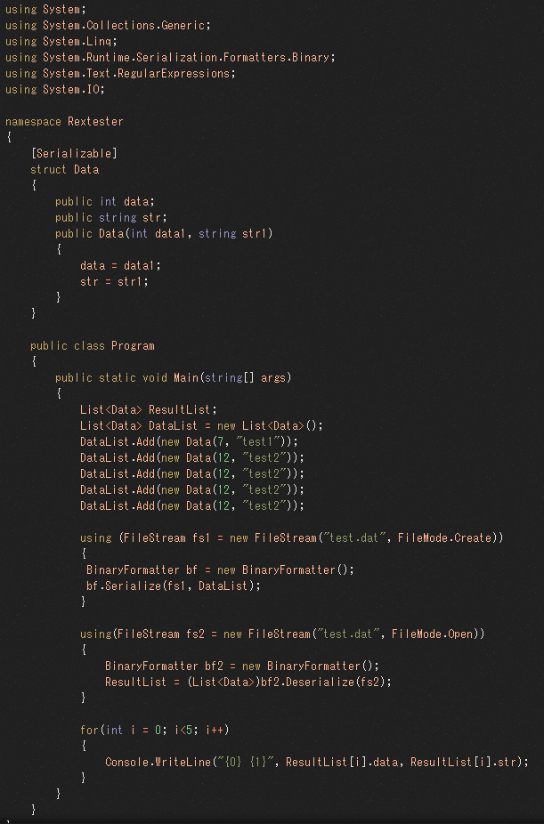
** オブジェクト生成と解除 | ** using文
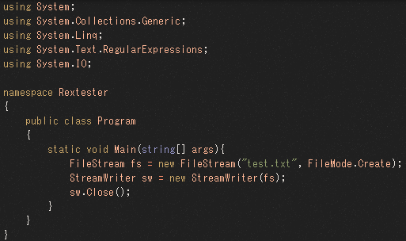
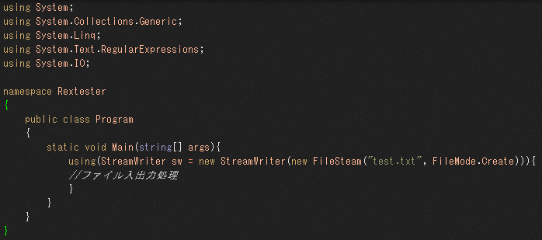

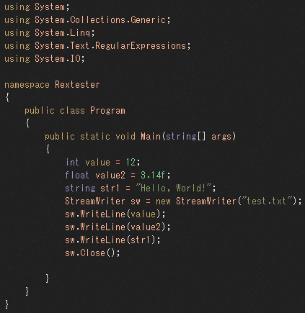
** Write(), WriteLine() | ** using文を使用したコード |  |  |  | ** StreamWriterだけ使用したコード
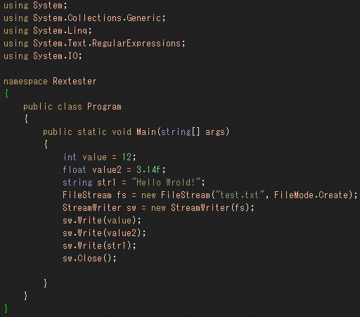
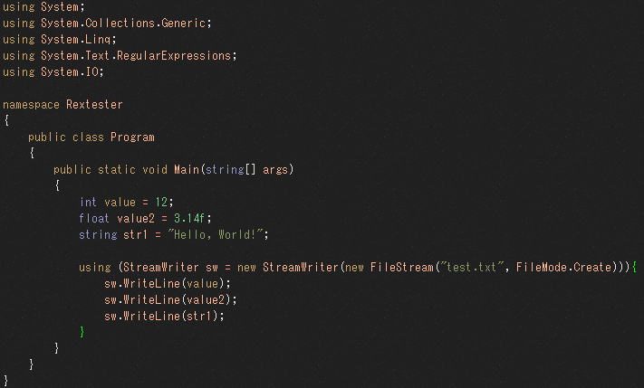

➡ Write(); は 改行しない、WriteLine();は 改行する ファイルに書く時も普通のコードと一緒だ

** FileStreamとStreamReaderを一緒に使用するコード |  |  | ** StreamReaderとusing文を使用するコード
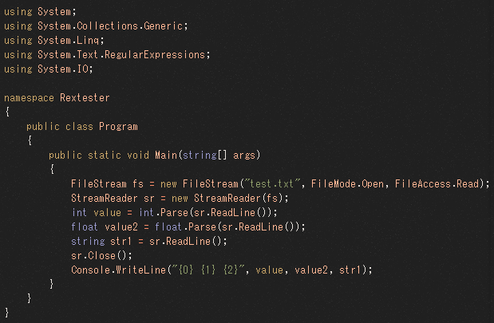
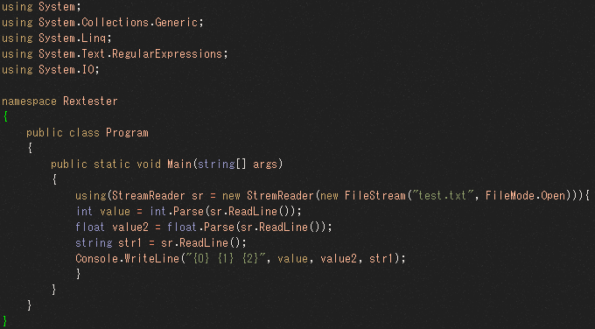

** StreamReaderだけ使用するコード
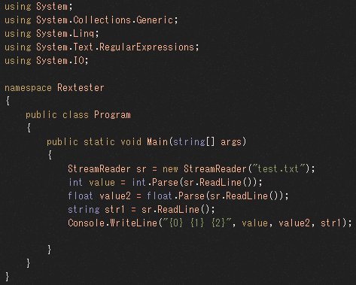

** 区切りで分離するコード |  |  |  | ※ 実戦1 |  | ※ 実戦2
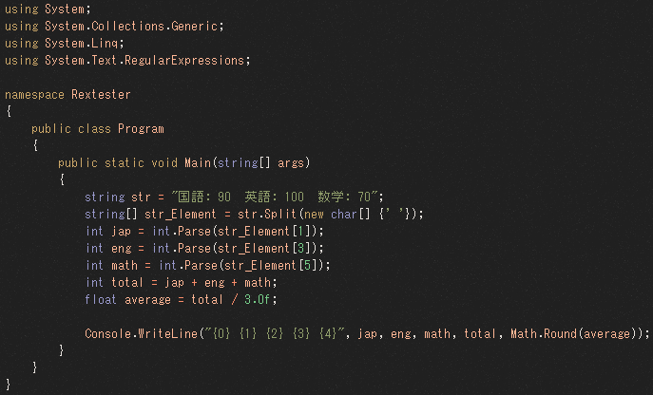
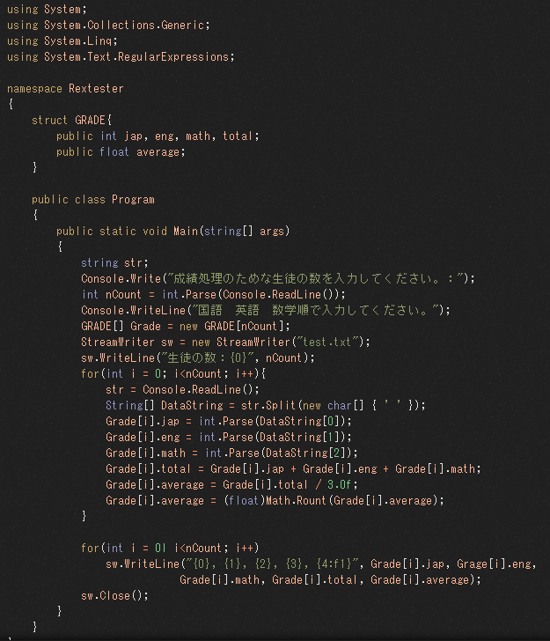
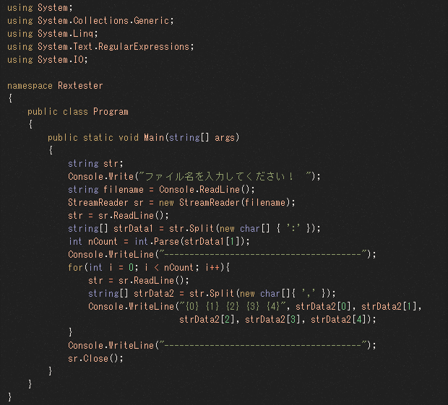

** Write()
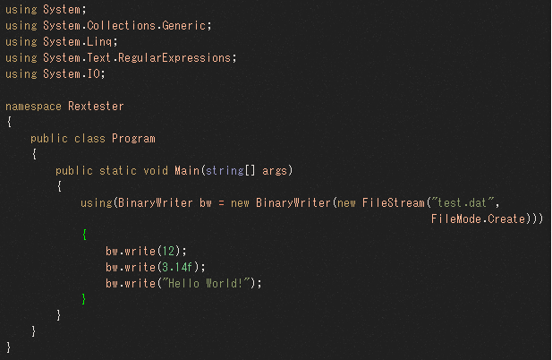

** 二進ファイルを読んで値を画面に出力する例 |  |  | ** 構造体を二進ファイルでセーブして読む例
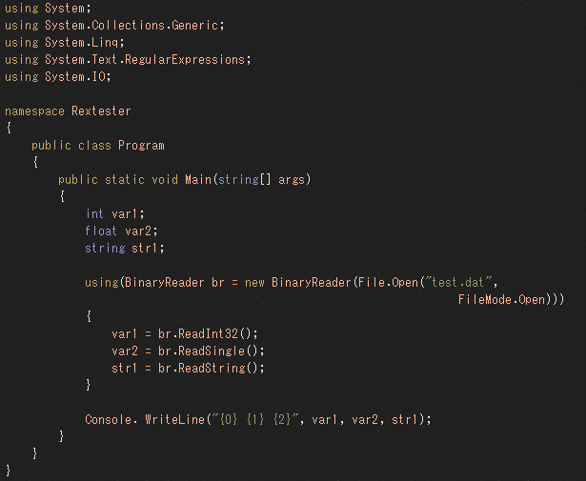
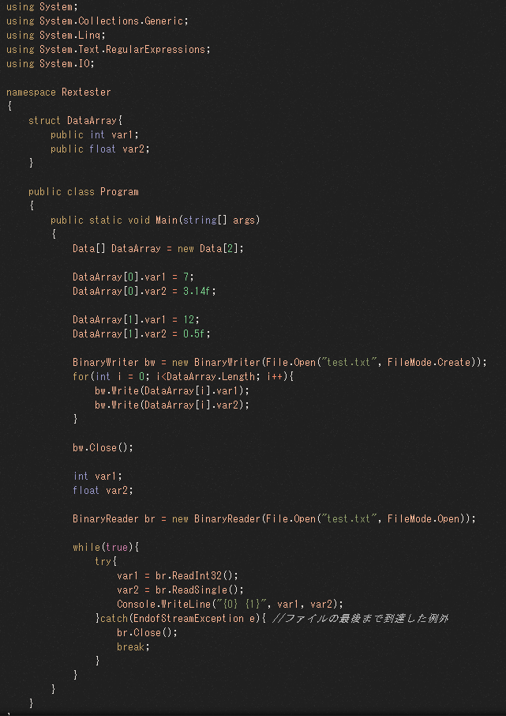

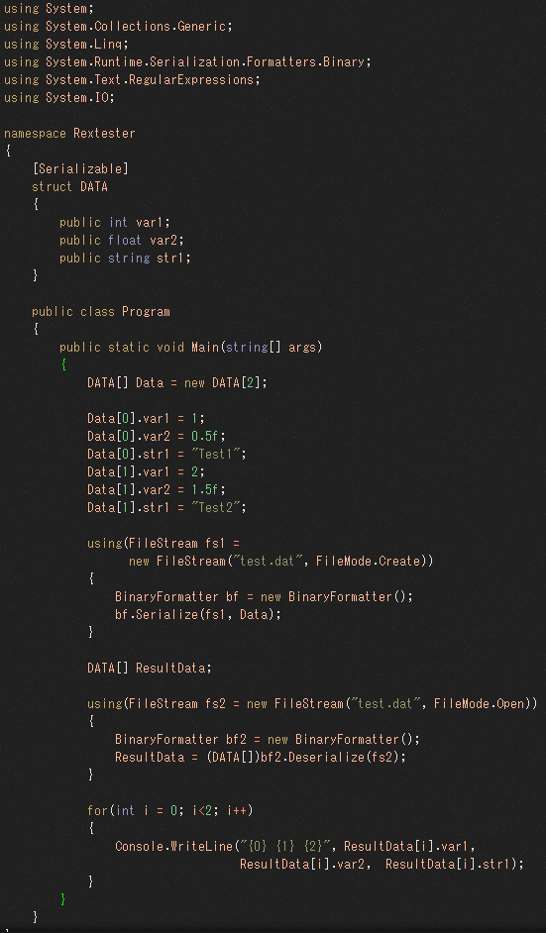
** 構造体の内容をセーブし読み |  | ** デシリアライズ
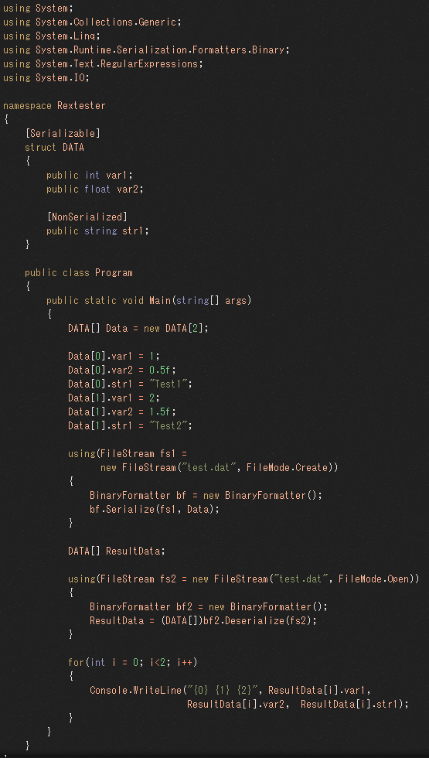

➡ シリアライズした分は出力

 |  | ➡ デシリアライズした分は出力できない

** ジェネリックを利用したシリアライズ

